상품제안서
탁상용선풍기 충전식선풍기 사무실선풍기 휴대용선풍기 무선선풍기 미니선풍기 소형선풍기 | 상품코드: F26288

 |  |  |  |  |  |  | 02-412-0044 | www.easy1.co.kr
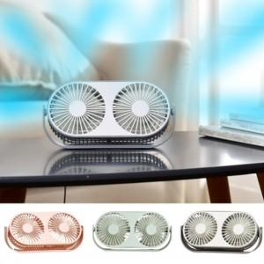

【상세/제작정보】

【인쇄/포장옵션】 | / 포장지포장

【공급단가】 | 수량 | 50~ | 100~ | 500~ | 1,000~ | 2,000~
*VAT별도 | 단가 | 15,600원 | 15,340원 | 14,950원 | 14,690원 | 14,300원

【상품 URL】 | https://dev.easy1.co.kr:443/src/goods_detail.php?gdno=26288

